KÖTVÉNY1
KÖTVÉNY: HITELVISZONYT MEGTESTESÍTŐ ÉRTÉKPAPIR. A BEFEKTETŐ AZÉRT VESZI MEG, HOGY KAMATOT KAPJON (amely általában magasabb a banki kamatnál).

a kamatozó kötvény általánosságban KÉT DOLGOT FIZET: kamatot (általában évente egyszer), és törlesztést (ezt "akármikor")

a LEGGYAKORIBB a KLASSZIKUS kötvény: ez ÉVENTE EGYSZER, ÉV VÉGÉN FIZETI A KAMATOT, ÉS A FUTAMIDŐ VÉGÉN A TÖRLESZTÉST

 | Mivel egyszerre, egyben fizetik a törlesztést, ezért minden évben azonos a kamat.

Kamatozó kötvény cash flow

Egy kötvény esetében a következő adatok ismertek

Névértéke = Pn = 100.000 Ft
Futamideje = 5 év
Éves névleges kamatláb = rn = 12% |  |  |  | A névleges kamatláb azt a kaamtok jelüli, amenynit a kötvény kifizet.
A névértéket a futamidő VÉGÉN, egy összegben törleszti (emiatt nevezzük klasszikus kötvénynek )
írja fel a kötvény cashflow-ját

Kötvény pénzáramlásai az egyes évek VÉGÉN
 | 1. | 2. | 3. | 4. | 5.
Törlesztés | - | - | - | - | 100,000
Kamat | 12,000 | 12,000 | 12,000 | 12,000 | 12,000 |  | kamat (éves kamat) = névérték * névleges kamatláb = 100.000 * 12% = 12000 (MINDEN ÉVBEN UGYANENNYI )
Cashflow | 12,000 | 12,000 | 12,000 | 12,000 | 112,000

Kamatozó kötvény elméleti árfolyam

KÉPLET (helyett egy definició :) ) = a kötvény JÖVŐBELI CASHFLOW-jának a JELENÉRTÉKE

először a KIBOCSÁTÁSKORI árfolyamot nézzük meg. KIBOCSÁTÁS NAPJA: első év első napja, "nulladik év". Ilyenkor a CF teljes összege jövőbeni
r: várható (elvárt) hozam, egyben a piaci (tőkepiaci) kamat.

tehát a kötvényes feladatokban 2 KÜLÖNBÖZŐ KAMAT (hozam) LESZ:
 | A) NÉVLEGES KAMAT: ez csak a kötvény CF-hoz kell
 | B) Piaci kamat: ez csak a jelenértékszámitáshoz kell.

Ha a Piaci hozam (kockázatot is tükröző, hasonló kötvényektől elvárt hozam) = r = 11%, akkor mennyi lesz a fenti kötvények elméleti árfolyama KIBOCSÁTÁSKOR?

Elméleti árfolyam |  | = | C1 | + | C2 | + | C3 | …...
 |  |  | (1+r)^1 |  | (1+r)^2 |  | (1+r)^3

Elméleti árfolyam |  | = | 12000 | + | 12000 | + | 12000 | + | 12000 | + | 112000 | = | …........
 |  |  | (1+0,11)^1 |  | (1+0,11)^2 |  | (1+0,11)^3 |  | (1+0,11)^4 |  | (1+0,11)^5

Elméleti árfolyam KISZÁMOLVA |  | = | 12000 | + | 12000 | + | 12000 | + | 12000 | + | 112000 | = | 103,695.90
 |  |  | 1.110 |  | 1.232 |  | 1.368 |  | 1.518 |  | 1.685

 | a gyakori tipushiba: először összeadjátok a CF-t, tehát 12000+12000+12000+12000+112000 = … és utána ennekj vennénk a jelenértékét. EZ TUTI NEM JÓ

ELMÉLETI ÁRFOLYAM = 103.695,90, nevezik ugy is, hogy REÁLIS árfolyam.
a vételár eltérhet az elméleti árfolyamtól.
Ha a vételár nagyobb (drágább) mint az elméleti árfolyam: akkor NEM ÉRI MEG MEGVENNI
Ha a vételár kisebb (olcsóbb) mint az elméleti árfolyam: akkor MEGÉRI MEGVENNI.
Ha azonos a vételár és az elméleti árfolyam: semleges, sem nem éri meg különösebben, sem nem nevezhető rossz befektetésnek. Nem nyerünk, nem vesztünk semmit.

Mennyi az elméleti árfolyama a kibocsátás után 2 évvel (vagyis a 2.év végén), az aznapi kamatfizetés UTÁN ??

Kötvény pénzáramlásai az egyes évek VÉGÉN
 | 1. | 2. | 3. | 4. | 5.
Törlesztés | - | - | - | - | 100,000 |  | KÉPLET (helyett egy definició :) ) = a kötvény JÖVŐBELI CASHFLOW-jának a JELENÉRTÉKE
Kamat | 12,000 | 12,000 | 12,000 | 12,000 | 12,000
Cashflow | 12,000 | 12,000 | 12,000 | 12,000 | 112,000

Ha a piaci hozam = r = 11%, akkor:

Elméleti árf. = |  | = | 12000 | + | 12000 | + | 112000 | = | ….......
 |  |  | (1+r)^1 |  | (1+r)^2 |  | (1+r)^3

Elméleti árf. = |  | = | 12000 | + | 12000 | + | 112000 | = | ….....
 |  |  | (1+0,11)^1 |  | (1+0,11)^2 |  | (1+0,11)^3

Elméleti árf. = |  | = | 12000 | + | 12000 | + | 112000 | = | 102,443.71
 |  |  | 1.11 |  | 1.2321 |  | 1.368

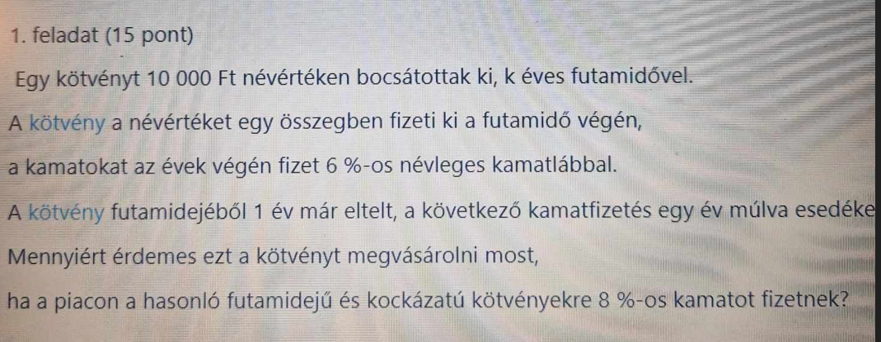
 |  |  |  |  |  |  |  | Névérték = Pn = 10000
 |  |  |  |  |  |  |  | futamidő = k éves : legyen k = 6 év
 |  |  |  |  |  |  |  | névleges kamatláb = 6% (ez kell majd a CF hoz )
 |  |  |  |  |  |  |  | 1 év eltelt már a futamidőből: akkor még 6 - 1 = 5 év van hára. Az első év végén vagyunk , és a következő kamatot 1 év múlva, a második év végén fizetik ki .

 |  |  |  |  |  |  |  | "mennyiért érdemes megvenni?? " tehát az ELMÉLETI ÁRFOLYAM A KÉRDÉS

 |  |  |  |  |  |  |  | piaci kamat = 8% (ez kell majd a jelenérték számitáshoz)

 |  |  |  |  |  |  |  | éves kamat = névérték * névleges kamatláb = 10000 * 6% = |  |  |  |  | 600 | (minden év végén)

Kötvény pénzáramlásai az egyes évek VÉGÉN
 | 1. | 2. | 3. | 4. | 5. | 6.
Törlesztés | - | - | - | - | - | 10,000
Kamat | 600 | 600 | 600 | 600 | 600 | 600
Cashflow | 600 | 600 | 600 | 600 | 600 | 10,600
 | C1 | C2 | C3 | C4 | C5 | C6
!!!! Mivel már egy év eltelt: az első év összege NEM SZÁMIT !!!

Kötvény elméleti árfolyama:
 |  |  | C2 |  | C3 |  | C4 |  | C5 |  | C6
Elméleti árfolyam |  | = | 600 | + | 600 | + | 600 | + | 600 | + | 10600 | = | …........
 |  |  | (1+0,08)^1 |  | (1+0,08)^2 |  | (1+0,08)^3 |  | (1+0,08)^4 |  | (1+0,08)^5

Elméleti árfolyam KISZÁMOLVA |  | = | 600 | + | 600 | + | 600 | + | 600 | + | 10600 | = | 9,201.46
 |  |  | 1.080 |  | 1.166 |  | 1.260 |  | 1.360 |  | 1.469

Ezt a kötvényt 9201,46 Ft-ért éri meg megvenni.

 |  |  |  |  |  |  |  | Névérték = Pn = 10000
 |  |  |  |  |  |  |  | futamidő = 15 év
 |  |  |  |  |  |  |  | névleges kamatláb = 11% (ez kell a CF-hoz)
 |  |  |  |  |  |  |  | piaci kamat = 9%
 |  |  |  |  |  |  |  | kibocsátás után k évvel. Ha EDIT: k = 4
 |  |  |  |  |  |  |  | ebben az esetben 15 év - 4év = 11 év van hátra !!!! :( :(

 |  |  |  |  |  |  |  | éves kamat = 10000 * 11% = 1100

Kötvény pénzáramlásai az egyes évek VÉGÉN
 | 1. | 2. | 3. | 4. | 5. | 6. | 7. | 8. | 9. | 10. | 11. | 12. | 13. | 14. | 15.
Törlesztés | - | - | - | - | - | - | - | - | - | - | - | - | - | - | 10,000
Kamat | 1,100 | 1,100 | 1,100 | 1,100 | 1,100 | 1,100 | 1,100 | 1,100 | 1,100 | 1,100 | 1,100 | 1,100 | 1,100 | 1,100 | 1,100
Cashflow | 1,100 | 1,100 | 1,100 | 1,100 | 1,100 | 1,100 | 1,100 | 1,100 | 1,100 | 1,100 | 1,100 | 1,100 | 1,100 | 1,100 | 11,100

hagyományos módszerrel számolható: igen, de hosszu…...

de ezért tanultuk ( előző félévben) az annuitást.

ANNUITÁS: minden évben, év végén ugyanakkora összeg kifizettés VÉGES ideig
a kötvényt ketté lehet bontani
a hátralévő 11 év: 10-szer 1100/évente és a legutolsóban 11.100 egyszer
tehát az első 10 év annuitás
a legutolsó 11. év egy egyszeri összeg

ANNUITÁS jelenértéke = éves összeg * ANNUITÁS faktor
Annuitásfaktor: ( 1/r) - (1/r*(1+r)^n)
Annuitásfaktor ebben a példában: r = piaci kamat = 9% n = annuitás időtartama = 10 év (nem 11) = (1/0,09) - (1/0,09*1,09^10) = |  |  |  |  |  |  |  |  |  |  | 6.418
az első 10 év jelenértéke = 1100 * 6,418 = |  |  |  | 7059.8
a 11. év jelenértéke = 11100 / (1+0,09)^11 = |  |  |  | 4301.6
a teljes hátralévő 11 év jelenértéke (azaz a kötvény elméleti árfolyama ) = 7059,8+4301,6 = |  |  |  |  |  |  | 11361.4

részvény
A részvényeknek NINCS OLYAN előre pontosan, tervezhető, fix cashflow-juk mint a kötvényeknek

Részvénynek is van névértéke, de azt NEM TÖRLESZTI VISSZA SOHA
Részvénynek SOHA NINCSEN KAMATA ( a vizsgán legalábbis, mert létezik kamatozó részvény, de nagyon ritka, nem tanuljátok… )

A részvény OSZTALÉKOT fizet, ez az elsődleges eleme a cashflow-nak.

Osztalék: a nyereség része.

Teljes cég osztaléka = Teljes cég nyeresége (számviteli nyelven adózott eredmény) * d (osztalékfizetési hányad)
 |  | (számviteli értelemben másként számolunk osztalékot, de az itt nem fontos…. )
a feladatokban szinte mindig 1 DB RÉSZVÉNYRE VONATKOZÓAN KELL SZÁMOLNI
...
Ha a részvény minden évben azonos összegű osztalékot fizet "örökké", akkor a képlet: P0 = DIV / r
 | miért nem tart ez örökké: mert eladjuk
 | miért (1+r)-rel kell osztani, és nem csak r-rel: mert 1 év múlva eladjuk, tehát a számlálóban lévő DIV1+P1 értékét 1 évvel kell visszadiszkontálni ( jelenértékszámitás !!! )
 | a vizsgán az elmult két évben ilyen képlet soha nem kellett.
Ha a részvény sok évig, de nem örökké tartjuk meg ( n évig ) , akkor a következő képlet kell: P0 = DIV1/(1+r)^1 + DIV2 / (1+r)^2 …. DIVn/(1+r)^n + Pn / (1+r)^n
 | itt Pn az n év múlva lévő eladási ár
 | a vizsgán az elmult 6 évben ilyen képlet soha nem kellett.

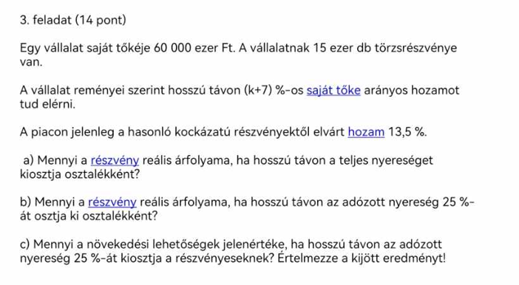
 |  |  | Saját tőke = 60.000 eft ( ROE mutatóhoz kell)
 |  |  | részvények száma = 15.000 db
 |  |  | Saját tőke arányos hozam = saját tőke arányos nyereség = ROE = k + 7% = 6% + 7% = 13 % (tehát a k-t 6% -nak vettük)

 |  |  | elvárt hozam = piaci hozam = r = 13,5%

 |  |  | a) RÉSZVÉNY REÁLIS ÁRFOLYAMA , ha a teljes nyereséget kifzetik osztaléknak
 |  |  | d = 100% --> ekkor a visszaforgatási hányad = 0% , tehát nem forgatnak vissza
 |  |  | g (azaz a növekedés) képlete: ROE * visszaforgatási hányad.
 |  |  | g = 13% * 0 = 0 tehát NINCS növekedés, és nem is adjuk el a részvényt :
 |  |  | P0 = DIV / r

 |  |  | ROE képlete = adózott eredmény / saját tőke
 |  |  | ebből az adózott eredmény kiszámitható:
 |  |  | adózott eredmény = ROE * saját tőke = 13% * 60000 eft =
 |  |  | 1 részvényre jutó nyereség = EPS = adózott eredmény / részvények száma = 7800 eft / 15ezer db =
 |  |  | DIV = EPS * d = 520 * 100% = 520
 |  |  | P0 = 520 / 0,135 = | 3851.8518519

 |  |  | b) RÉSZVÉNY REÁLIS ÁRFOLYAMA, ha csak 25%-ot fizetnek ki osztaléknak
 |  |  | d = 25%, ekkor a visszaforgatási hányad = 100% - 25% = 75%
 |  |  | melyik árfolyamképlet kell???
 |  |  | van-e növekedés??? Azaz mennyi a g ??
 |  |  | g (azaz a növekedés) képlete: ROE * visszaforgatási hányad.
 |  |  | g = 13% * 75% = | 9.75%
 |  |  | tehát VAN növekedés (és nem adjuk el a részvényt)
 |  |  | ekkor a képlet : P0 = DIV1 / (r-g)
...

beruházás
...
Kezdeti befektetés: adott
Működési CF: általában adott, de ha NEM adják meg, akkor a képlet: Éves adózott nyereség + amortizáció (écs) Écs: kezdeti befektetés / hasznos élettartam
Működési CF jelenértéke:
 | ha a műk.CF minden évben azonos: Műk Cf * Annuitásfaktor
 | Annuitásfaktor: ( 1/r) - (1/r*(1+r)^n)

 | ha NEM azonos a műk CF évente: MCF1 / (1+r)^1 + MCF2 / (1+r)^2 + MCF3 / (1+r)^3 …..

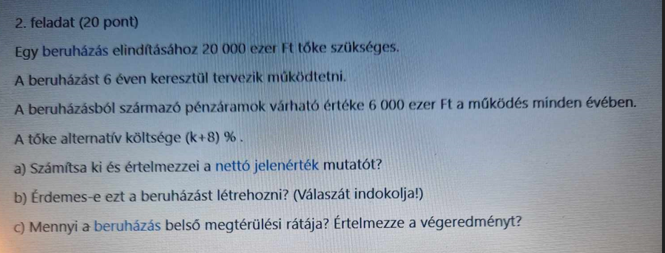
 |  | Kezdeti befektetés = 20000
 |  | élettartam = 6 év
 |  | éves működési Cf: 6000 minden évben (azaz annuitás)
 |  | tőke alternativa ktg = elvárt hozam = r = k+8% , legyen k = 6%, és akkor r = 6%+8% = 14%

 |  | a) NPV = ???

 |  | NPV = működési Cf jelenértéke - kezdeti befektetés
 |  | működési CF jelenérték = műk. Cf * annuitásfaktor
 |  | annuitásfaktor 6év, 14%
 |  | Annuitásfaktor: ( 1/r) - (1/r*(1+r)^n) = (1/0,14) - (1/(0,14*1,14^6)) =
 |  | műk CF jelenértéke = 6000 * 3,889 = | 23,332.01
 |  | NPV = 23.332,01 - 20000 = +3.332,01

 |  | értelmezés: a beruházás 3332,01 eft-tal járul hozzá a vállalat értékéhez.

 |  | b) érdemes-e???
 |  | Ha a NPV pozitiv, akkor érdemes, ha negativ, akkor nem érdemes, ha nulla, akkor semleges

 |  | c) belső megtérülési ráta = IRR

 |  | az IRR az a hozam ( az a "r" ), amely esetén az NPV képlet végeredménye 0 .
 |  | képlet:
...

kockázat, CAPM
...
A befektetések kockázata két részre bontható: egyedi és piaci kockázatra
A piaci kockázat diverzifikációval csökkenthető akár nullára is. Diverzifikáció: a befektetésre szánt összeg megosztás: TÖBB, KÜLÖNBÖZŐ részvénybe kell fektetni (minél több, annál jobb)
Az egyedi kockázat nem csökkenthető.
Az elvárt hozam arányos az egyedi kockázattal: Minél nagyobb a kockázat, annál nagyobb az elvárt hozam. Klasszikus idézet: " a tőkepiacon nincs ingyen ebéd"
A CAPM azt mutatja meg, hogy a hozam és a kockázat hogyan aránylik egymáshoz.

CAPM modell feltevései:

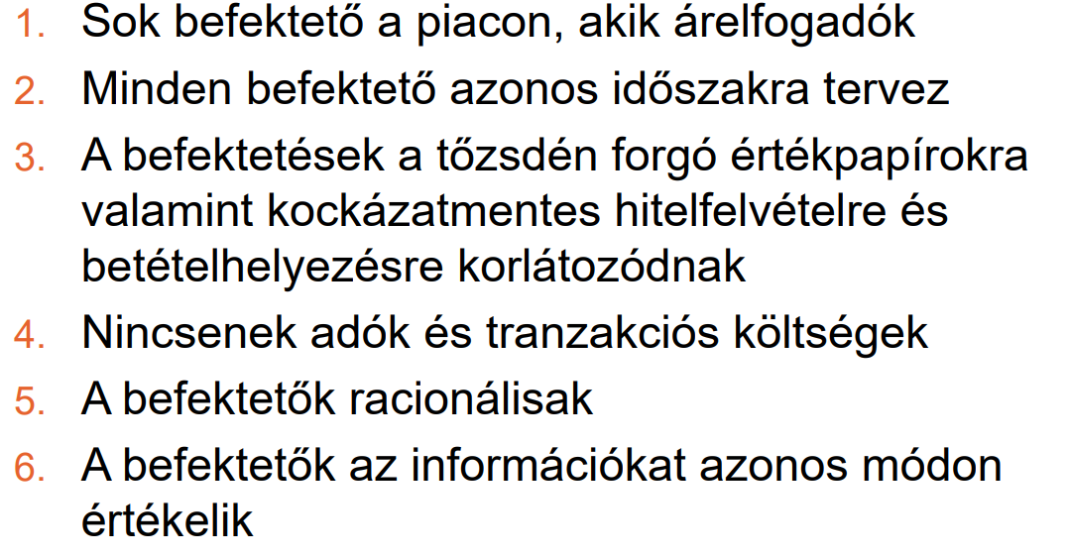

CAPM modell ábra:

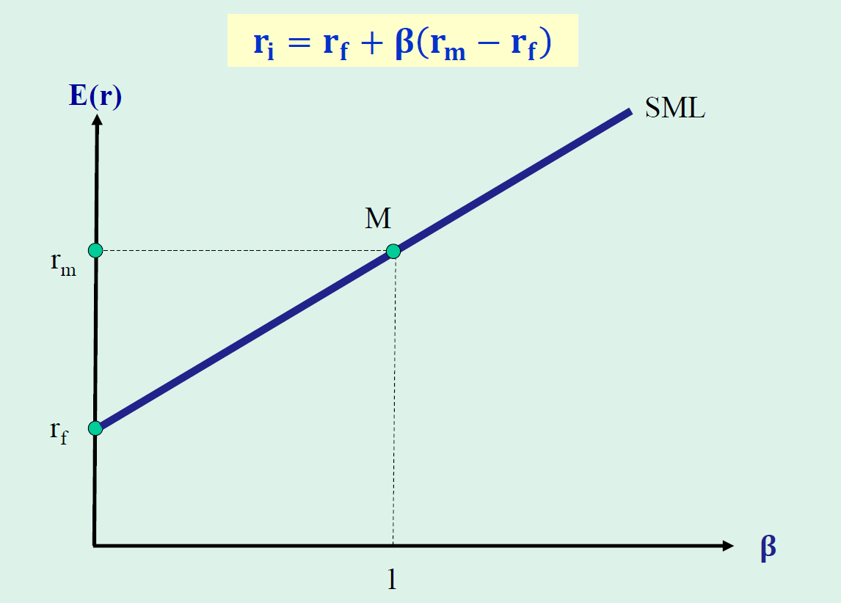

 | SML egyenes: security market line = értékpapir piaci egyenes. Minden értékpapir piaci befektetés rajta van az egyenesen (vagy rákerül)

 | függőleges tengely: elvárt hozam
 | vizsszintes tengely: BÉTA , ami a kockázat mértéke
 | azt mutatja a béta, hogy egy befektetés hozama hogyan reagál, hogyan változik a tőkepaici átlagos hozam változására

 | minél nagyobb, annál kockázatosabb.

 | ha a Béta = 1 ez az átlagos kockázat a tőkepiacon.

 | ha a béta kisebb mint 1, akkor a befektetés kevésbé kockázatos, mint az átlagos befektetés
 | ha a béta nagyobb mint 1, akkor nagyobb a kockázat minbt az átlagos kockázat.

 | hogy mérjük a tőkepiacot: képezni kell piaci portfóliót: ez minden befektetésből tartalmaz. Gyakran tekintik a tőzsdeindexeket

 | "M" pont: a piaci portfólio egyensúlyi pontja. Az M-hez tartozó hozam = rM = a piaci portfólió hozama
 | rf = kockázatmentes hozam az rf-hez tartozó béta érték = 0

 | CAPM-es egyenlet (képlet) => ri = rf + BÉTA * (rm - rf)
 |  | ri: az "i" nevü, befektetés hozama, "i": akármi lehet.
 |  | egy befektetés várható hozama egyenesen arányos a BÉTÁ-val. Minél nagyobb a béta , annál nagyobb a hozam
 |  | az rf és az rm minden befektetés esetében azonos , tehát csak a bétától függ a hozam. Ha ismerem a bétát, megvan a hozam

Gyakorló példák.

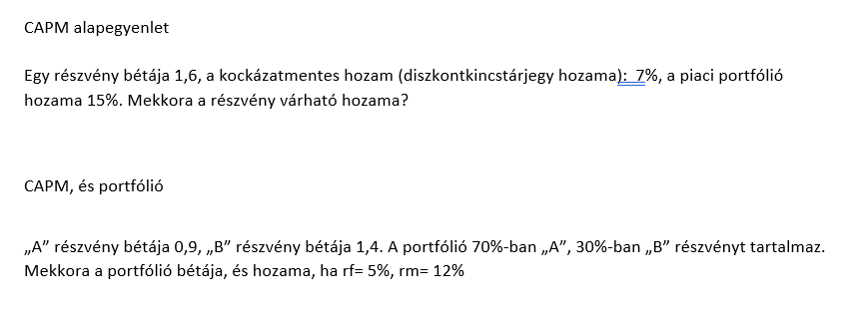
 |  | BÉTA = 1,6
 |  | kockázatmentes hozam = rf = 7%
 |  | piaci portfólió hozama = rm = 15%
 |  | részvény várható hozama = r i = ??
 |  | ri = rf + BÉTA * (rm - rf)
 |  | ri = 7% + 1,6 * (15% - 7%) = | 19.80%

 |  | portfólió: befektetési kosár: ha már két különböző részvény van, az már portfólió

 |  | A részvény |  | B részvény
 |  | béta = 0,9 |  | béta = 1,4
 |  | a portfólióban a részaránya = 70% |  | a portfólióban a részaránya = 30%

 |  | rf = kockázatmentes hozam = 5%
 |  | rm = piaci portfólió hozama = 12%

 |  | mekkora a portfólió bétája ??
 |  | a portfólió bétája az egyes részvények bétájának a súlyozott átlaga
 |  | BÉTA portfólió = 70% * 0,9 + 30% * 1,4 = |  | 1.05
 |  | mekkora a portfólió hozama ??
 |  | az rf és az rm minden befektetés esetében azonos , tehát csak a bétától függ a hozam. Ha ismerem a bétát, megvan a hozam
...

mutatók
...
 | ha negativ: nem tud eleget tenni

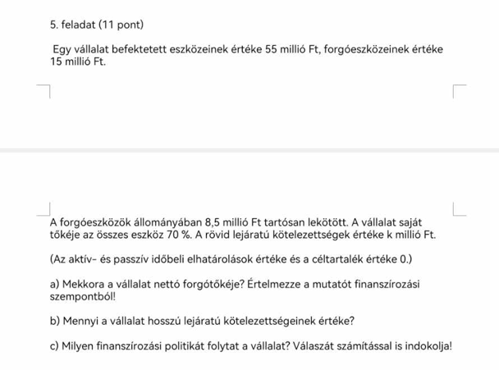

bef eszköz 55
forgóeszköz 15
összes eszköz = 55 + 15 = 70, és ez egyben az összes forrás értéke is
saját tőke = az összes eszköz (avagy összes forrás) 70%-a --> 70 * 70% = 49
rövid lej köt = k millió , legyen a k = 6, akkor 6 mft

ESZKÖZÖK |  | FORRÁSOK
Befektetett eszközök |  | Saját tőke
Forgóeszközök |  | Kötelezettségek (idegen források)
 | Forgóeszközök részei: Készletek, Követelések, Értékpapirok, Pénzeszközök |  | Kötelezettségek részei:
 |  |  | Hosszu lejáratú kötelezettségek
 |  |  | Rövid lejáratú kötelezettségek

ESZKÖZÖK ÖSSZESEN = befektetett eszközök + forgóeszközök |  | FORRÁSOK ÖSSZESEN = saját tőke + kötelezettségek

ESZKÖZÖK |  | FORRÁSOK
Befektetett eszközök 55 |  | Saját tőke 49
Forgóeszközök 15 |  | Kötelezettségek (idegen források) 21
 | Forgóeszközök részei: Készletek, Követelések, Értékpapirok, Pénzeszközök |  | Kötelezettségek részei:
 |  |  | Hosszu lej kötelezettségek 15
 |  |  | Rövid lej kötelezettségek 6

ESZKÖZÖK ÖSSZESEN = 70 |  | FORRÁSOK ÖSSZESEN =70

a kötelezettség = 70 - 49 = 21
a hosszu lej köt = 21 - 6 = 15
...

tőkeáttétel
Tőkeáttétel: felnagyitó hatás. 3 félét kell tudni :
 | A) működési tőkeáttétel = DOL
 | B) finanszirozási (pénzügyi) tőkeáttétel = DFL
 | C) Kombinált tőkeáttétel = DCL DCL = DOL * DFL

KODOLÁNYIS KÉPLETGYŰJTEMÉNY

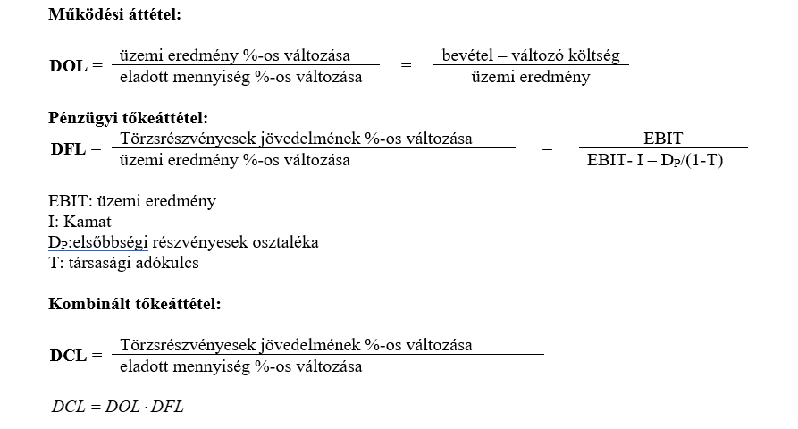
 |  | DOL képlete =( bevétel - változó ktg) / üzemi eredmény
 |  | üzemi eredmény = EBIT
 |  | EBIT = bevétel - változó ktg - fix ktg

 |  | DOL = (bevétel - változó ktg) / EBIT
 |  | DOL = (bevétel - változó ktg) / (bevétel - változó ktg - fix ktg)

 |  | a DOL a FIX KTG felnagyitó hatását mutatja.
 |  | A DOL azt mutatja meg, hogy ha egy egységgel változik az árbevétel, akkor hány egységgel változik az EBIT
 |  | minél nagyobb a DOL, annál kockázatosabb a tevékenység

 |  | DFL képlete : A DFL képletnek része az elsőbbségi részvények osztaléka, de azt Ti nem tanuljátok.
 |  | a DFL képlete elsőbbségi részvény nélkül: DFL = EBIT / (EBIT - fizetett kamat)

 |  | a DFL a fix kamatozásu idegen források (kölcsön, hitel, stb) felnagyitó hatását mutatja.
 |  | minél nagyobb a DFL, annál a kockázatosabb a finanszirozás.

 |  |  | Árbevétel = 200 mft
 |  |  | Vált ktg = az árbevétel 60% = 200 * 60% = 120 mft
 |  |  | fix ktg = 25 mft
 |  |  | hitel = 150 mft
...

